Feuil1
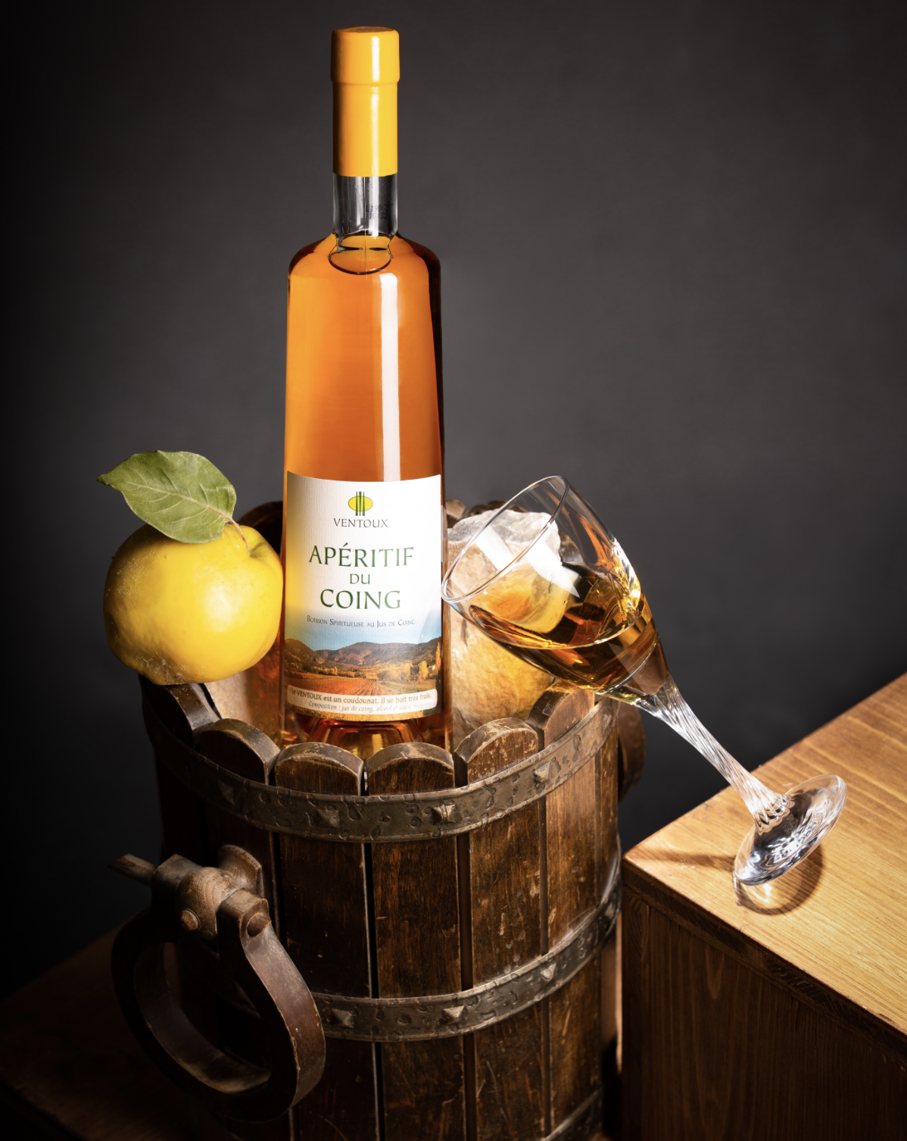 AU COING DU VENTOUX - SOLEU & DESTRE

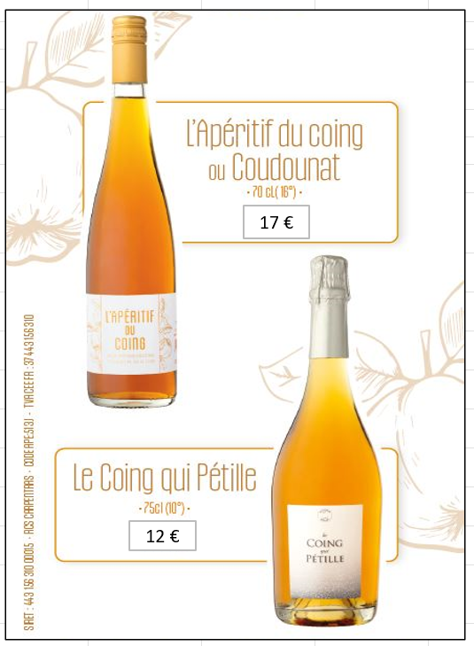
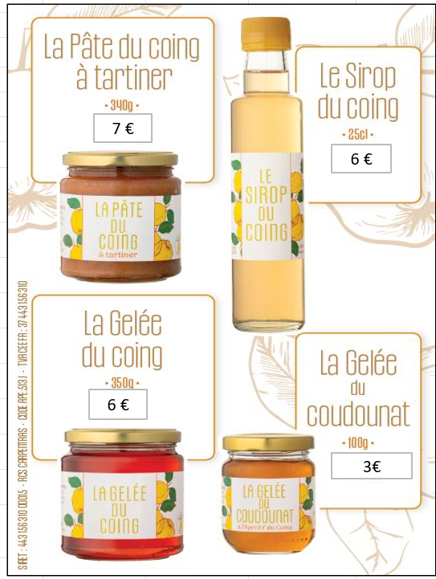

 | Commande "Soleu & Destre" - 2025

 | NOM et Prénom :
 | Retraité : Adresse

 | Produits | Prix unitaire | nombre de Bouteilles, lot de 2 bouteille ou pots | montant €
 | Apéritif du coing (70cl) | 17 € |  | 0
 | Apéritif du coing (70cl) lot de 2 | 30 € |  | 0
 | Le Coing Qui Pétille (75cl) | 12 € |  | 0
 | Le Coing Qui Pétille (75cl) lot de 2 | 20 € |  | 0
 | Pâte du Coing (340g) | 7 € |  | 0
 | Gelée du Coing (350g) | 6 € |  | 0
 | Sirop du Coing (25cl) | 6 € |  | 0
 | Gelée du Coudounat (100g) | 3 € |  | 0
 |  | TOTAL |  | 0

 | Lot de 2 bouteilles d'Apéritif du Coing : 30 €
 | Lot de 2 bouteilles de Coing Qui Pétille : 20 €

Règlement par chèque à l'ordre de "SOLEU & DESTRE", ou par virement bancaire (préciser votre nom + mention McCORMICK France)

